Hoja1
 |  |  |  |  | L2 |  |  | Raya más grande
 |  |  |  |  | #26 | cm | cm
 |  |  |  |  | lente auxiliar | So | Si | Mi | mo | aumento
 | lente #23 | distancia focal | profundidad |  | 13.75 cm | 14 | 72.5 |  | 0.6 | -5.1785714286
 | 5.5 cm | 13.5 | 0.7 cm |  |  | 28 | 21.8 | 0.5 | 0.6 | -0.77857142857
 |  | 13.4 |  |  |  | 100.75 | 14.25 |  | 0.6 | -0.14143920596
 |  |  |  |  |  | 30.75 | 21.25 | 0.6 | 0.6 | -0.69105691057
 |  |  |  |  |  | 20.75 | 29.55 | 0.9 | 0.6 | -1.4240963855
 | lente # 16 | distancia focal |  |  |  | 25.75 | 24.75 | 0.7 | 0.6 | -0.96116504854
 |  | 7.5 |  |  |  | 40.75 | 18.05 | 0.4 | 0.6 | -0.44294478528
 |  |  |  |  |  | 90.75 | 14.75 | 0.2 | 0.6 | -0.16253443526
 |  | 7.5 cm |  |  |  | 50.75 | 16.55 | 0.3 | 0.6 | -0.32610837438
 |  |  |  |  |  | 16.75 | 47.25 | 1.5 | 0.6 | -2.8208955224
 | lente # 26 | 14.2 cm | grosor |  |  | 18.75 | 35.55 | 1.2 | 0.6 | -1.896
 |  | 14.1 cm | 0.75 |  |  | 120.75 | 14.25 |  | 0.6 | -0.11801242236
 |  | 13.5 cm |  |  |  | 15.25 | 59.55 | 2.1 | 0.6 | -3.9049180328
 |  | al borde | 13 cm

 |  |  |  |  | L1
 |  |  |  |  | Lente auxiliar #13 | so | si | mi |  | aumento
 |  |  |  |  | 7.85 | 10.75 | 26.25 | 1.6 |  | -2.4418604651
 |  |  |  |  | 7.75 | 20.75 | 11.85 | 0.4 |  | -0.57108433735
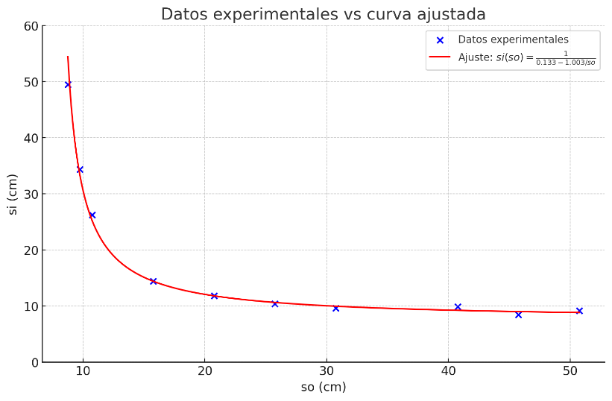
 |  |  |  | promedio | 7.8 | 30.75 | 9.65 | 0.2 |  | -0.31382113821
 |  |  |  |  |  | 8.75 | 49.5 | 3.1 |  | -5.6571428571
 |  |  |  |  |  | 40.75 | 9.85 | 0.1 |  | -0.24171779141
 |  |  |  |  |  | 50.75 | 9.15 | 0.1 |  | -0.1802955665
 |  |  |  |  |  | 9.75 | 34.35 | 2 |  | -3.5230769231
 |  |  |  |  |  | 25.75 | 10.4 | 0.3 |  | -0.40388349515
 |  |  |  |  |  | 45.75 | 8.45 | 0.1 |  | -0.18469945355
 |  |  |  |  |  | 15.75 | 14.45 | 0.6 |  | -0.91746031746
 | Distancia focal (+-) |  |  | Promedio(+-)
Lente #13 | 7.85 | 7.75 | 7.8 | 7.8 |  |  |  |  |  |  |  |  |  |  |  | Datos totales
Lente #26 | 13.75 | 14.1 | 14.2 | 14.016666667
 |  |  |  |  |  |  |  |  |  |  |  |  |  |  |  | So | si
 |  |  |  |  |  |  |  |  |  |  |  |  |  |  |  | 14 | 72.5
 |  |  |  |  |  |  |  |  |  |  |  |  |  |  |  | 28 | 21.8
 |  |  |  |  |  |  |  |  |  |  |  |  |  |  |  | 100.75 | 14.25
 |  |  |  |  |  |  |  |  |  |  |  |  |  |  |  | 30.75 | 21.25
 |  |  |  |  | Caso 2 | L2 | 13.75 | #26 |  |  |  |  |  |  |  | 20.75 | 29.55
 |  |  |  |  |  | L1 | 7.8 | #13 |  |  |  |  |  |  |  | 25.75 | 24.75
 |  |  |  |  |  |  |  |  |  |  |  |  |  |  |  | 40.75 | 18.05
 |  |  |  |  |  |  |  |  |  |  |  |  |  |  |  | 90.75 | 14.75
 |  |  |  |  |  |  |  |  |  |  |  |  | Objeto virtual imagen real |  |  | 50.75 | 16.55
 |  |  |  |  |  |  |  | si1>8.45 |  |  |  |  |  |  |  | 16.75 | 47.25
 |  |  |  |  |  | So2 | D | Si1 | So1 | Si2 | Mi |  |  |  |  | 18.75 | 35.55
 |  |  |  |  |  | 10.75 | 7 | 8.95 | 47.16 | -40.159705805 |  | So2 magnitud | So2 | Si1 | Mi | 120.75 | 14.25
 |  |  |  |  |  | 6.75 | 21.75 | 9.55 | 35.46 | -13.706783269 | 0.40 | 13.55 | -13.55 | 8.05 |  | 15.25 | 59.55
 |  |  |  |  |  | 8.75 | 7.3 | 10.65 | 25.65 | -18.350018009 |  | 15.65 | -15.65 | 8.95 | 1 | 10.75 | -40.159705805
 |  |  |  |  |  | 7.75 | 16.2 | 9.25 | 40.29 | -24.094245385 |  | 18.45 | -18.45 | 9.75 | 0.9 | 6.75 | -13.706783269
 |  |  |  |  |  | 9.75 | 7.6 | 9.55 | 35.46 | -27.856783269 |  | 20.25 | -20.25 | 8.35 | 0.7 | 8.75 | -18.350018009
 |  |  |  |  |  | 5.05 | 25.9 | 9.3 | 39.37 | -13.474841705 |  | 26.15 | -26.15 | 7.45 | 0.7 | 7.75 | -24.094245385
 |  |  |  |  |  | 6.25 | 20.65 | 9.45 | 36.90 | -16.252277594 | 0.40 | 10.05 | -10.05 | 7.55 | 1.1 | 9.75 | -27.856783269
 |  |  |  |  |  | 10.25 | 5.45 | 8.35 | 75.76 | -70.308028042 | 0.40 | 52.25 | -52.25 | 11.45 | 1 | 5.05 | -13.474841705
 |  |  |  |  |  | 9.25 | 11.95 | 8.75 | 53.60 | -41.645419847 | 0.5 | 57.05 | -57.05 | 11.65 | 1.1 | 6.25 | -16.252277594
 |  |  |  |  |  | 9.95 | 13.15 | 8.45 | 68.43 | -55.282377876 | 0.50 | 42.25 | -42.25 | 10.25 | 1 | 10.25 | -70.308028042
 |  |  |  |  |  |  |  |  |  |  |  | 35.4 | -35.4 | 10.35 | 1 | 9.25 | -41.645419847
 |  |  |  |  |  |  |  |  |  |  |  | 25.75 | -25.75 | 10.15 | 0.9 | 9.95 | -55.282377876
 |  |  |  |  |  |  |  |  |  |  |  |  |  |  |  | -13.55 | 8.05
 |  |  |  |  |  |  |  |  |  |  |  |  |  |  |  | -15.65 | 8.95
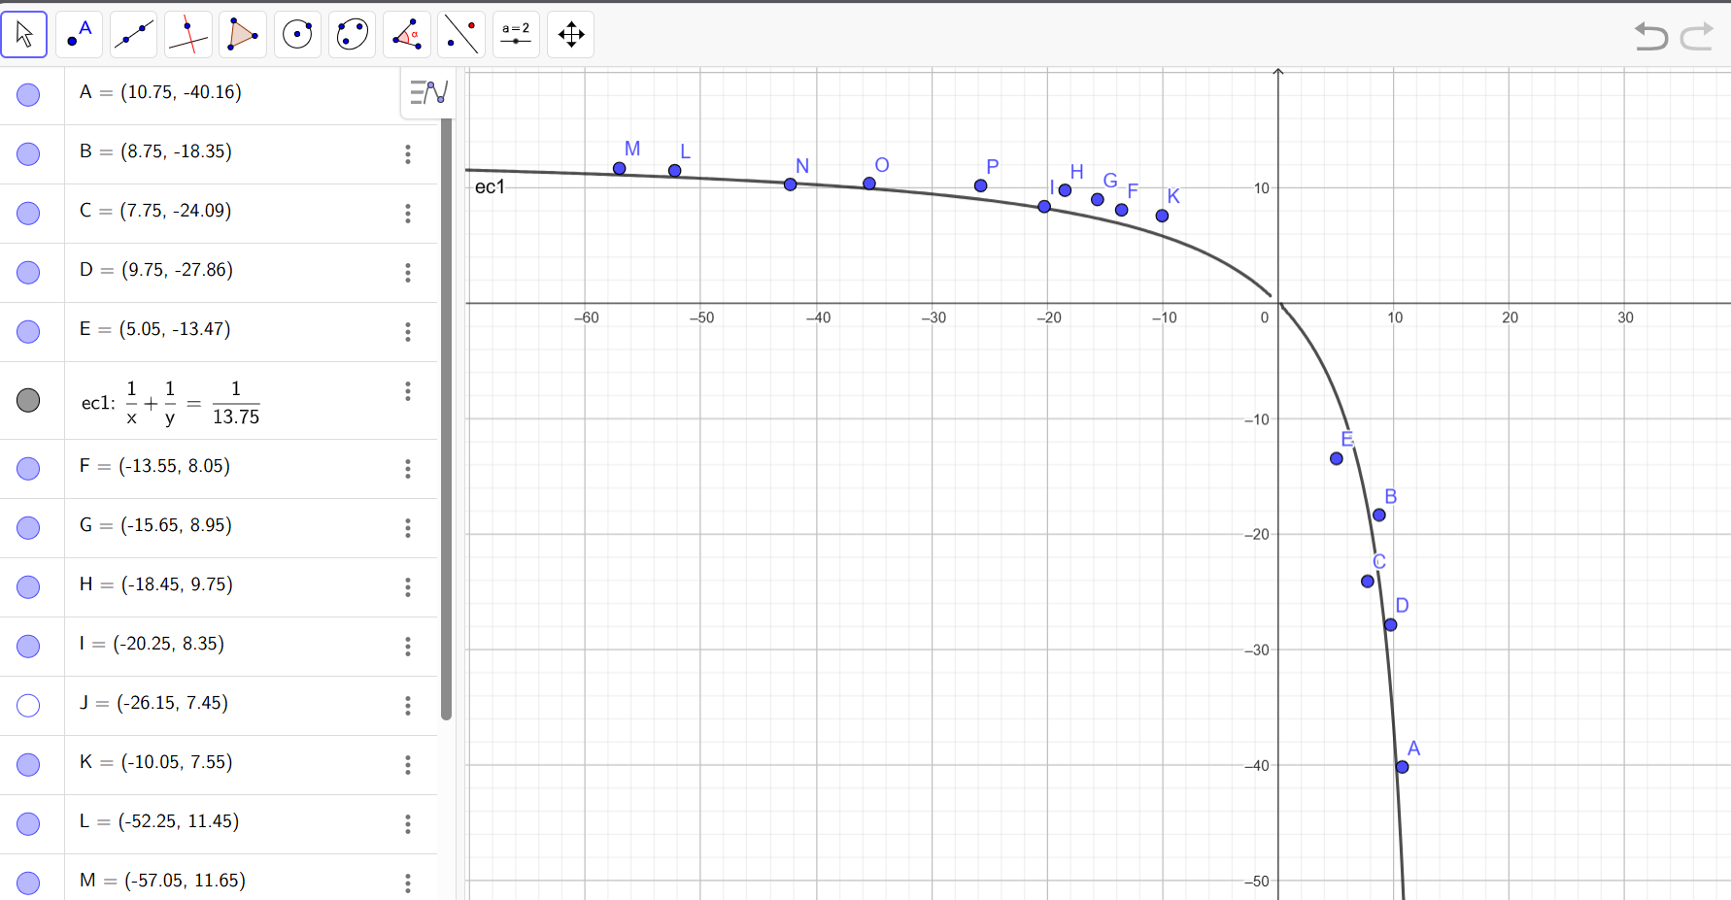
 |  |  |  |  |  |  |  |  |  |  |  |  |  |  |  | -18.45 | 9.75
 |  |  |  |  |  |  |  |  |  |  |  |  |  |  |  | -20.25 | 8.35
 |  |  |  |  |  |  |  |  |  |  |  |  |  |  |  | -26.15 | 7.45
 |  |  |  |  |  |  |  |  |  |  |  |  |  |  |  | -10.05 | 7.55
 |  |  |  |  |  |  |  |  |  |  |  |  |  |  |  | -52.25 | 11.45
 |  |  |  |  |  |  |  |  |  |  |  |  |  |  |  | -57.05 | 11.65
 |  |  |  |  |  |  |  |  |  |  |  |  |  |  |  | -42.25 | 10.25
 |  |  |  |  |  |  |  |  |  |  |  |  |  |  |  | -35.4 | 10.35
 |  |  |  |  |  |  |  |  |  |  |  |  |  |  |  | -25.75 | 10.15

 |  |  |  |  |  |  |  |  |  | Lente negativa #3 | Foco
 |  |  |  |  |  |  |  |  | D1 | 11.6 | 26.066666667
 |  |  |  |  |  |  |  |  | D2 | 12.2
 |  |  |  |  |  |  |  |  | d1 | 24.2
 |  |  |  |  |  |  |  |  | d2 | 26.8

 |  |  |  |  |  |  |  |  | D1 | 10.7 | 6.2210526316
 |  |  |  |  |  |  |  |  | D2 | 12.6
 |  |  |  |  |  |  |  |  | d1 | 22.5
 |  |  |  |  |  |  |  |  | d2 | 27.6

 |  |  |  |  |  |  |  |  | D1 | 12.4 | 3.4666666667
 |  |  |  |  |  |  |  |  | D2 | 10
 |  |  |  |  |  |  |  |  | d1 | 26.5
 |  |  |  |  |  |  |  |  | d2 | 20.7

 |  |  |  |  |  |  |  | Diametro | D1 | 9.6 | 7.2142857143
 |  |  |  |  |  |  |  |  | D2 | 7.5
 |  |  |  |  |  |  |  | distancia lente pantalla | d1 | 19.3
 |  |  |  |  |  |  |  |  | d2 | 13.5

 |  |  |  |  |  |  |  |  | D1 | 7.7 | 9.3866666667
 |  |  |  |  |  |  |  |  | D2 | 9.2
 |  |  |  |  |  |  |  |  | d1 | 13.2
 |  |  |  |  |  |  |  |  | d2 | 17.6

